Packing
 | ONKAR ENGINE & GENERATOR (P) LIMITED |  |  | Doc No: OM/WI/09
 | WORK INSTRUCTION |  |  | Rev No. /Date: 00/24.08.19
 | Department: Water Heater | Process Name- Packing |  | Process No:220
OPERATING PROCEDURE | PHOTO |  | CRITICAL TO PROCESS - SEQUENCE
गीजर को पोलीबैग में पैक करें। | 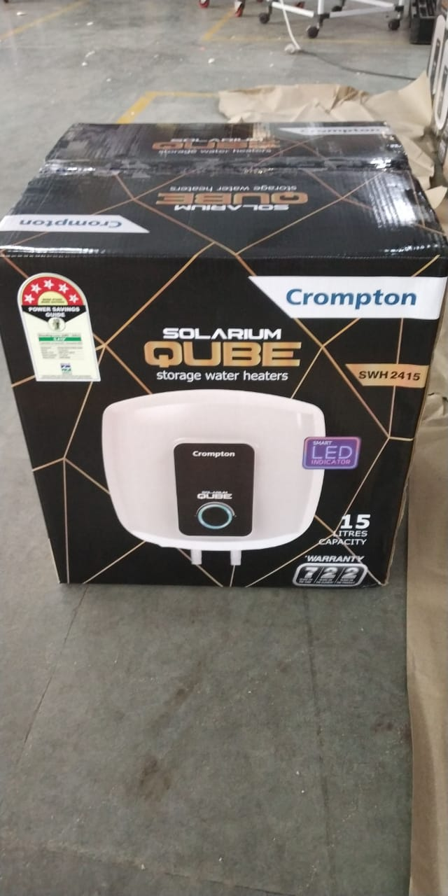 |  | गीजर की सही से सफाई होने के बाद गीजर को पोलीबैग में पैक करें।
गीजर को बॉक्स में डालें। |  |  | पोलीबैग में डलें गीजर को बॉक्स में थर्माकोल की सहायता से डालें तथा बॉक्स में आक्सेसरीज डालें और टेप लगाकर पैक कर दें। |  | 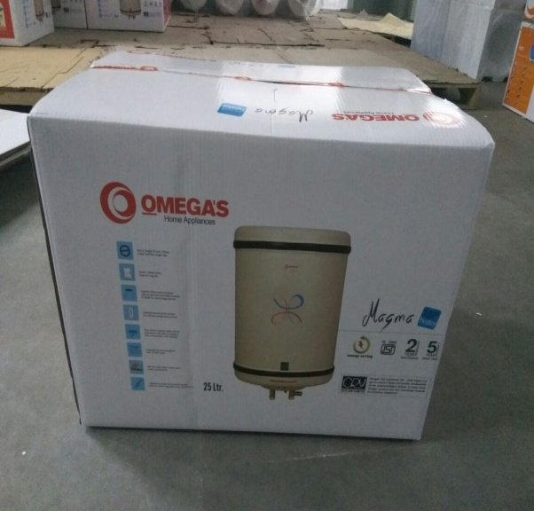
GAUGE/ TOOL/ MACHINE SETTING/ INSTRUCTIONS | 5S |  | SAFETY INSTRUCTION
 |  |  | USE
1-रिजेक्शन के लिए लाल बीन का इस्तमाल करें। | 1-कार्यस्थल साफ सुथरा रखें। |  | 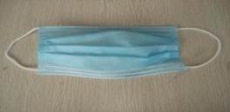 | 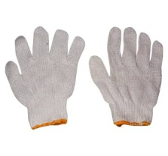
 | 2- कार्यस्थल पर आवश्यक सामान ही रखें।
 | 3-टूल, गेज आदि को निर्धारित स्थान पर रखें।
 | 4-टूल, गेज आदि सामान को गैंगवे पर ना रखें।
Note :-(1)- समझ न आने या किसी भी परेशानी में सुपरवाइजर से संपर्क करें।
(२)- रिवर्क करने के लिए सुपरवाइजर से निर्देश लें।
PREPARED BY APPROVED BY

Visual inspection
 | ONKAR ENGINE & GENERATOR (P) LIMITED |  |  | Doc No: OM/WI/09
 | WORK INSTRUCTION |  |  | Rev No. /Date: 00/24.08.19 | s
 | Department: Water Heater | Process Name- Poly Bag & Visual Inspection ** |  | Process No:190, 200 & 210 **
OPERATING PROCEDURE | PHOTO |  | CRITICAL TO PROCESS - SEQUENCE
गीजर को पैक करने से पहले ध्यान से चेक करें। | 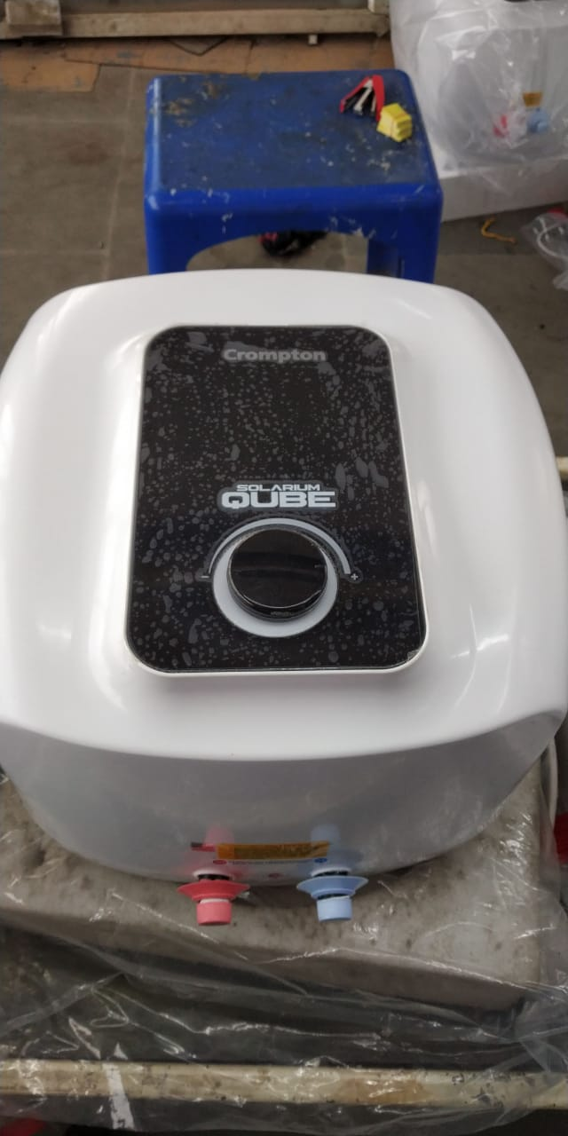 |  | गीजर को पोलीबैग में पैक होने से पहले सही से चेक कर ले की उसमे सभी स्टीकर सही से लगे है या नहीं और गीजर की सफाई सही से हुई है या नहीं। वारंटी कार्ड को सीरियल नंबर के अनुसार रखे ।
 | 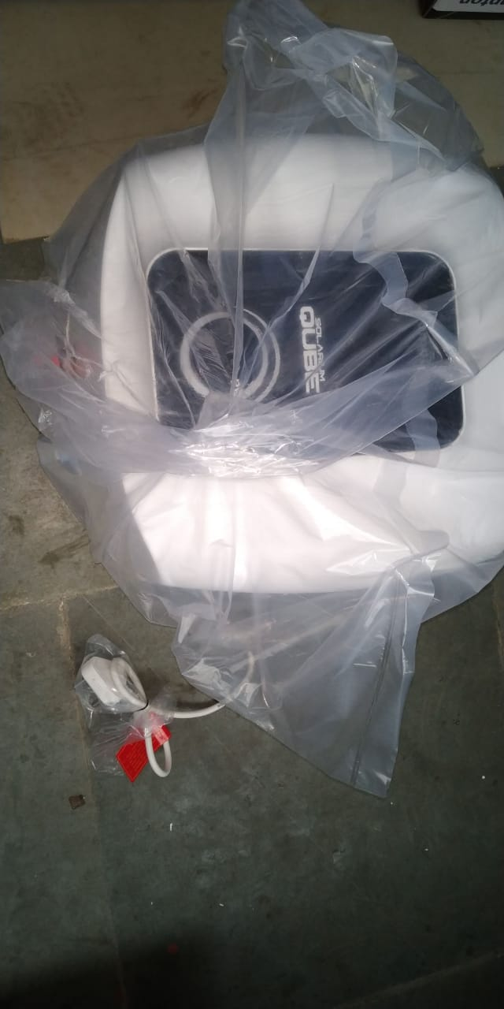 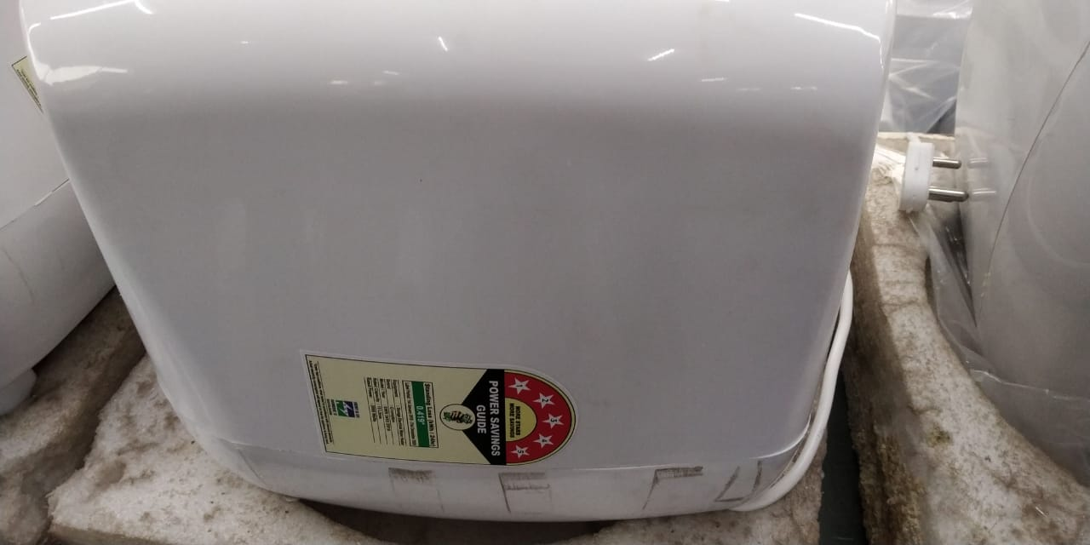
GAUGE/ TOOL/ MACHINE SETTING/ INSTRUCTIONS | 5S |  | SAFETY INSTRUCTION
 |  |  | USE
1-रिजेक्शन के लिए लाल बीन का इस्तमाल करें। | 1-कार्यस्थल साफ सुथरा रखें।
 | 2- कार्यस्थल पर आवश्यक सामान ही रखें।
 | 3-टूल, गेज आदि को निर्धारित स्थान पर रखें।
 | 4-टूल, गेज आदि सामान को गैंगवे पर ना रखें।
Note :-(1)- समझ न आने या किसी भी परेशानी में सुपरवाइजर से संपर्क करें।
(२)- रिवर्क करने के लिए सुपरवाइजर से निर्देश लें।
PREPARED BY APPROVED BY

cleanig & sticker Pasting
 | ONKAR ENGINE & GENERATOR (P) LIMITED |  |  | Doc No: OM/WI/09
 | WORK INSTRUCTION |  |  | Rev No. /Date: 00/24.08.19
 | Department: Water Heater | Process Name- Cleaning And Stickewr Pasting |  | Process No:170
OPERATING PROCEDURE | PHOTO |  | CRITICAL TO PROCESS - SEQUENCE
गीजर की सही से सफाई करें। | 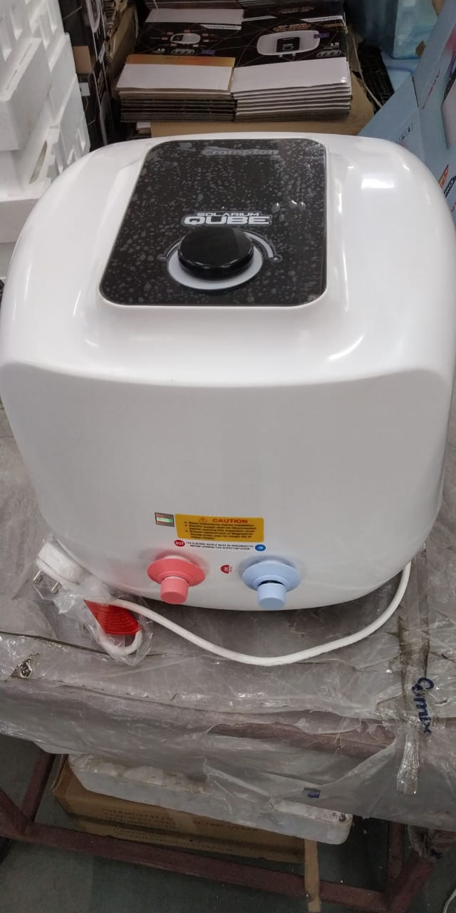 |  | गीजर की सफाई के लिये साफ़ कपडे का इस्तमाल करें। गीजर में शाइनिंग के लिए वेअक्स्पोल क्रीम तथा लिक्विड़ का इस्तमाल करें और अच्छे से साफ करें।
गीजर में स्टीकर को पेस्ट करें। | 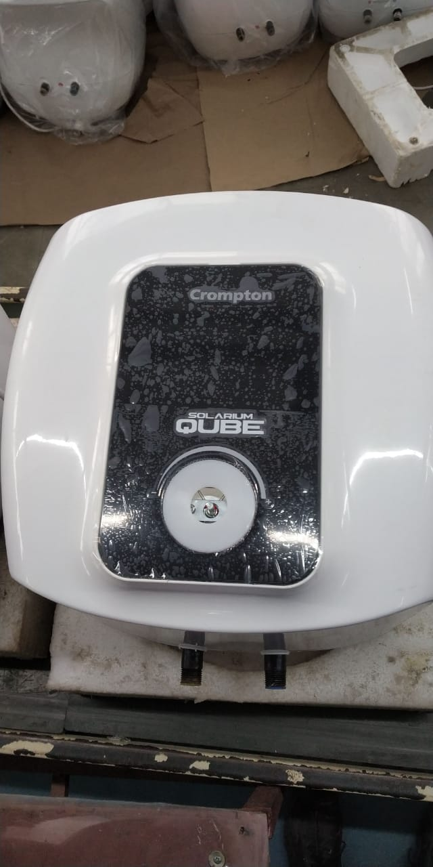 | 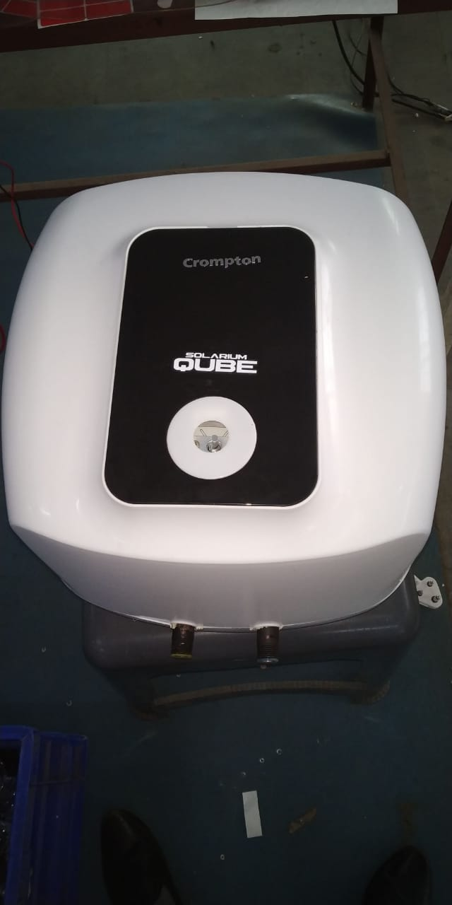 | सभी स्टीकर को सही से सही जगह पर लगायें । स्टीकर सीधे लगे होने चाहिए।
GAUGE/ TOOL/ MACHINE SETTING/ INSTRUCTIONS | 5S |  | SAFETY INSTRUCTION
 |  |  | USE
1-रिजेक्शन के लिए लाल बीन का इस्तमाल करें। | 1-कार्यस्थल साफ सुथरा रखें।
 | 2- कार्यस्थल पर आवश्यक सामान ही रखें।
 | 3-टूल, गेज आदि को निर्धारित स्थान पर रखें।
 | 4-टूल, गेज आदि सामान को गैंगवे पर ना रखें।
Note :-(1)- समझ न आने या किसी भी परेशानी में सुपरवाइजर से संपर्क करें।
(२)- रिवर्क करने के लिए सुपरवाइजर से निर्देश लें।
PREPARED BY APPROVED BY

LED fitting
 | ONKAR ENGINE & GENERATOR (P) LIMITED |  |  | Doc No: OM/WI/09
 | WORK INSTRUCTION |  |  | Rev No. /Date: 00/24.08.19
 | Department: Water Heater | Process Name- LED fitting & Insulation Paper Pasting |  | Process No:50B,60B,70B
OPERATING PROCEDURE | PHOTO |  | CRITICAL TO PROCESS - SEQUENCE
LED & PCBA DRIVER को लगायें । | 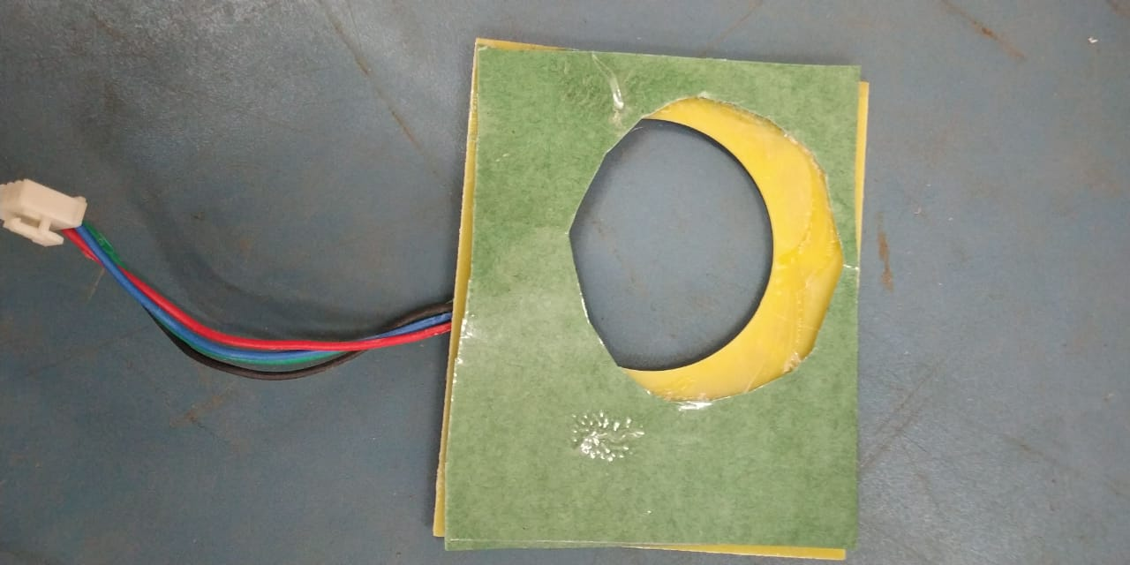 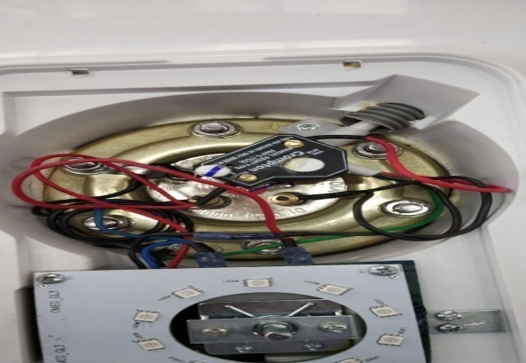 | 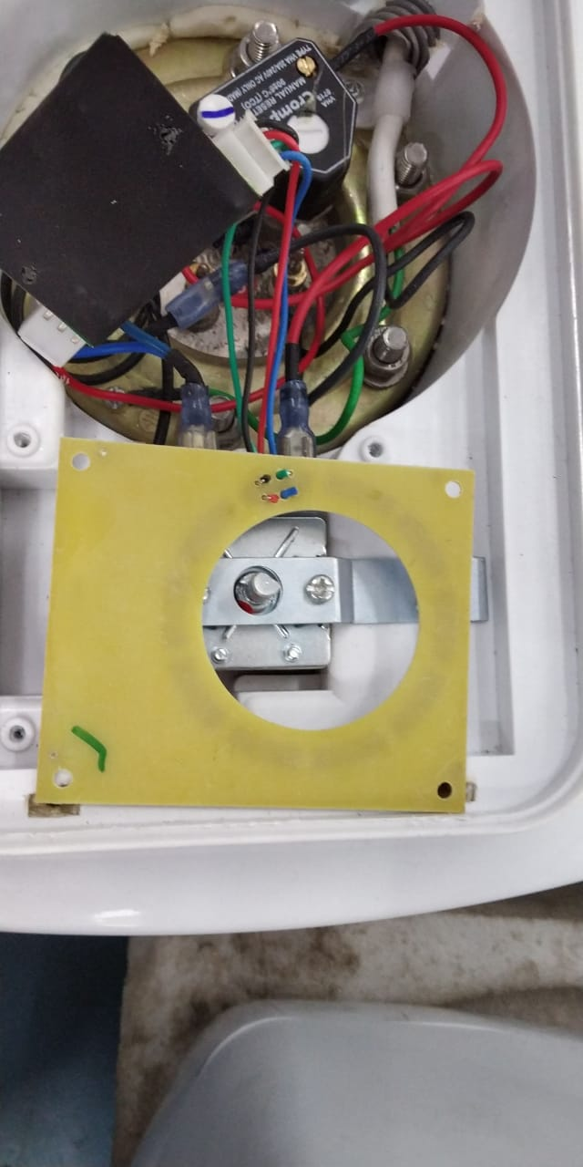 | LED & PCBA DRIVER को लगायें । इन्सुलेशन पेपर को LED पर पेस्ट करें और कनेक्शन करें।
GAUGE/ TOOL/ MACHINE SETTING/ INSTRUCTIONS | 5S |  | SAFETY INSTRUCTION
 |  |  | USE
1-रिजेक्शन के लिए लाल बीन का इस्तमाल करें। | 1-कार्यस्थल साफ सुथरा रखें।
 | 2- कार्यस्थल पर आवश्यक सामान ही रखें।
 | 3-टूल, गेज आदि को निर्धारित स्थान पर रखें। |  | 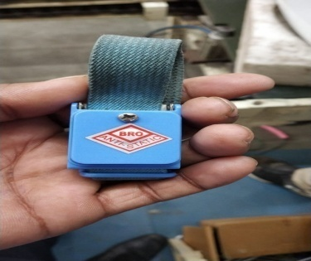
 | 4-टूल, गेज आदि सामान को गैंगवे पर ना रखें।
Note :-(1)- समझ न आने या किसी भी परेशानी में सुपरवाइजर से संपर्क करें।
(२)- रिवर्क करने के लिए सुपरवाइजर से निर्देश लें।
PREPARED BY APPROVED BY

SAFETY PRESSURE TEST
 | ONKAR ENGINE & GENERATOR (P) LIMITED |  |  | Doc No: OM/WI/09
 | WORK INSTRUCTION |  |  | Rev No. /Date: 00/24.08.19
 | Department: Water Heater | Process Name- Safety Test ** |  | Process No:160 **
 | PHOTO |  | CRITICAL TO PROCESS - SEQUENCE
हाई वोल्टेज चेक करें। | 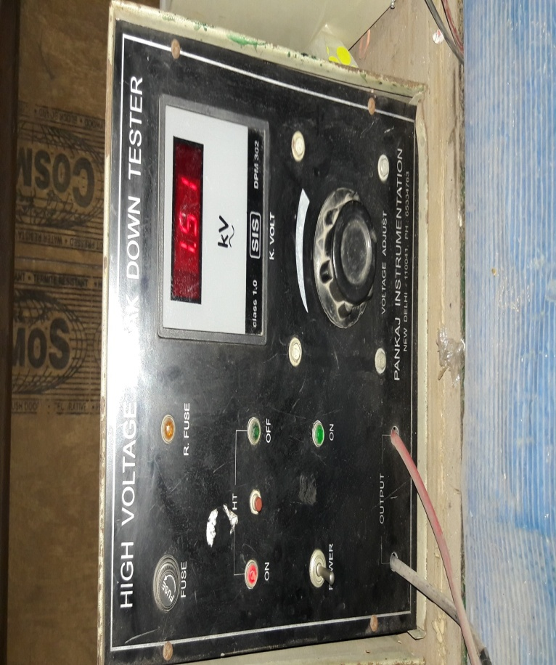 |  | 1500 वोल्ट पर गीजर का हाई वोल्टेज चेक करें।
आईआर चेक करें। | 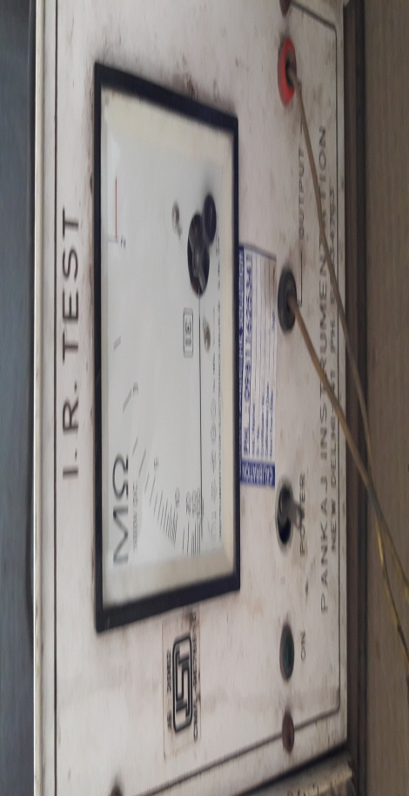 |  | गीजर का आईआर 100 MΩ से ज्यादा होना चाहिए।
रेजिस्टेंस चेक करें । | 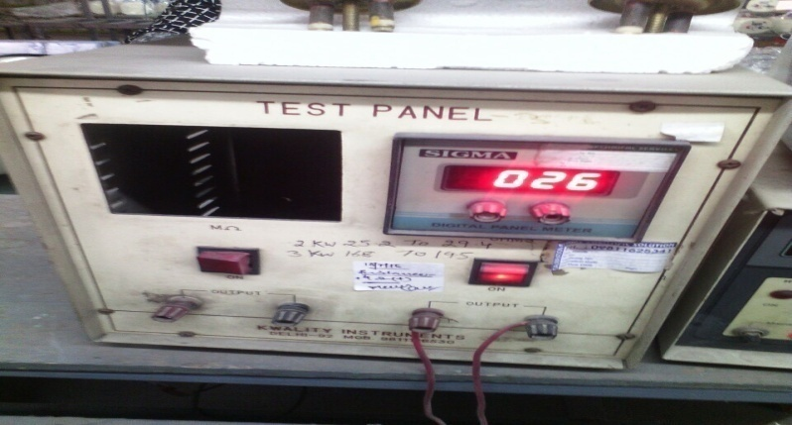 |  | गीजर का रेजिस्टेंस मॉडल अनुसार रेजिस्टेंस चार्ट के अनुसार चेक करें।
LED चेक करें । | 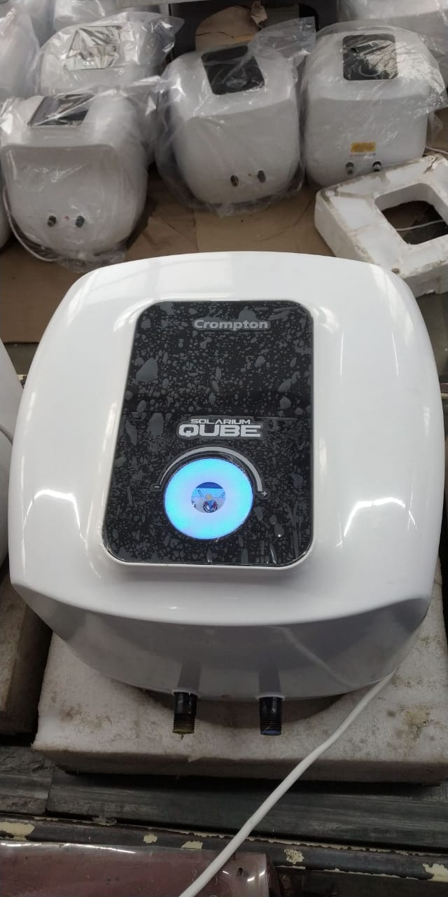 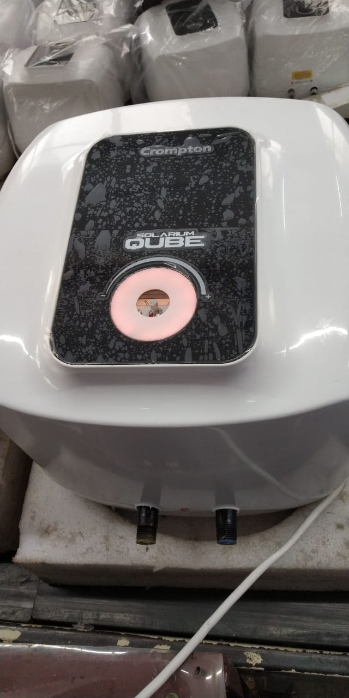 |  | CHECK करें कि LED नीले कलर की जलनी चाहिए ।
GAUGE/ TOOL/ MACHINE SETTING/ INSTRUCTIONS | 5S |  | SAFETY INSTRUCTION
 |  |  | USE
1- हाई वोल्टेज,आईआर, रेजिस्टेंस मीटर | 1-कार्यस्थल साफ सुथरा रखें।
 | 2- कार्यस्थल पर आवश्यक सामान ही रखें।
 | 3-इंस्ट्रूमेंट आदि को निर्धारित स्थान पर रखें।
2-रिजेक्शन के लिए लाल बीन का इस्तमाल करें। | 4-टूल, गेज आदि सामान को गैंगवे पर ना रखें।
Note :-(1)- समझ न आने या किसी भी परेशानी में सुपरवाइजर से संपर्क करें।
(२)- रिवर्क करने के लिए सुपरवाइजर से निर्देश लें।
PREPARED BY APPROVED BY

CONNECTION (2)
 | ONKAR ENGINE & GENERATOR (P) LIMITED |  |  | Doc No: OM/WI/09
 | WORK INSTRUCTION |  |  | Rev No. /Date: 00/24.08.19
 | Department: Water Heater | Process Name-Connection & DECO PLATE ASSEMBLY ** |  | Process No:10B,20B,30B,40B,130 A,130 & 150 **
OPERATING PROCEDURE | PHOTO |  | CRITICAL TO PROCESS - SEQUENCE
पावर कॉर्ड की जाँच करें। | 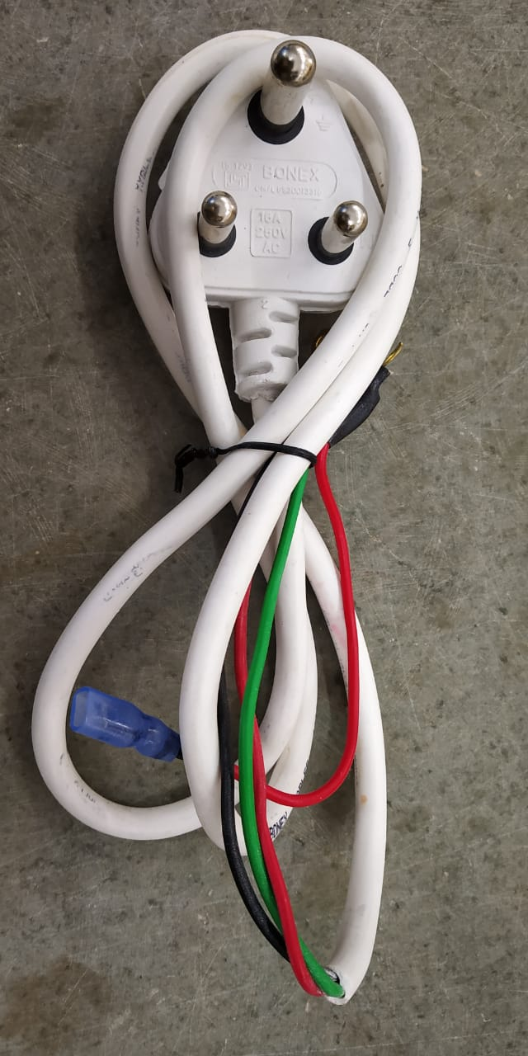 | 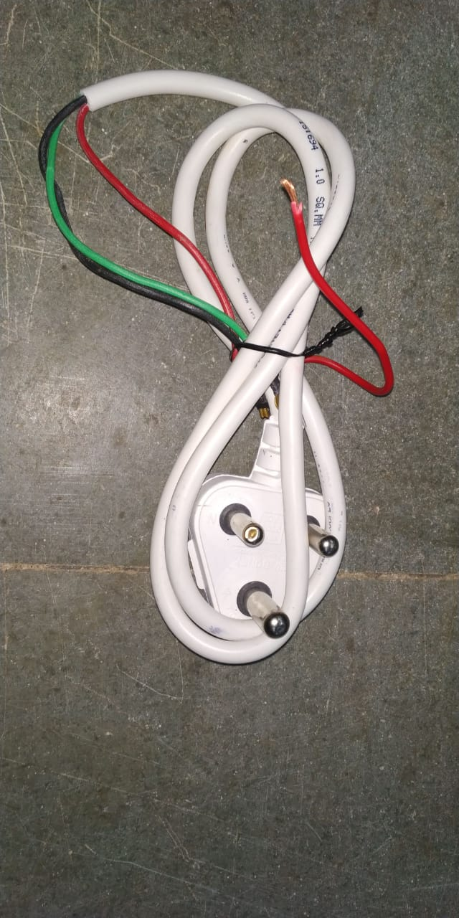 | पावर कॉर्ड को जाँच लें की कॉर्ड कीसी भी प्रकार से ख़राब न हो जैसे कटी फटी, थिम्बल टुटा न हो या पिन ख़राब न हो।
पावर कॉर्ड थिम्बल की जाँच करें। |  |  | पावर कॉर्ड थिम्बल पे स्लीव चडी होनी चाहिए।
कनेक्शन करें। |  | 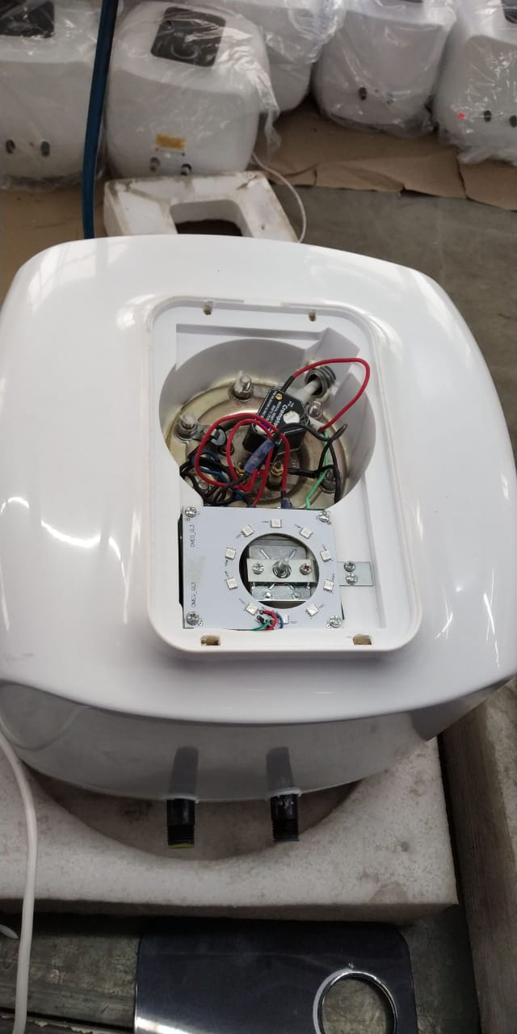 | कनेक्शन करने से पहले देख ले की थर्मोस्टेट व् कट आउट क्वालिटी द्वारा चेक हें या नहीं पावर कॉर्ड थर्मोस्टेट कट आउट और कनेक्शन वायर्स को दिए हुए सर्किट डायग्राम के अनुसार लगाएं और ध्यान रहे की LED & PCBA DRIVER सही जगह पर लगे हो।MS ST screw 6 X 6.5
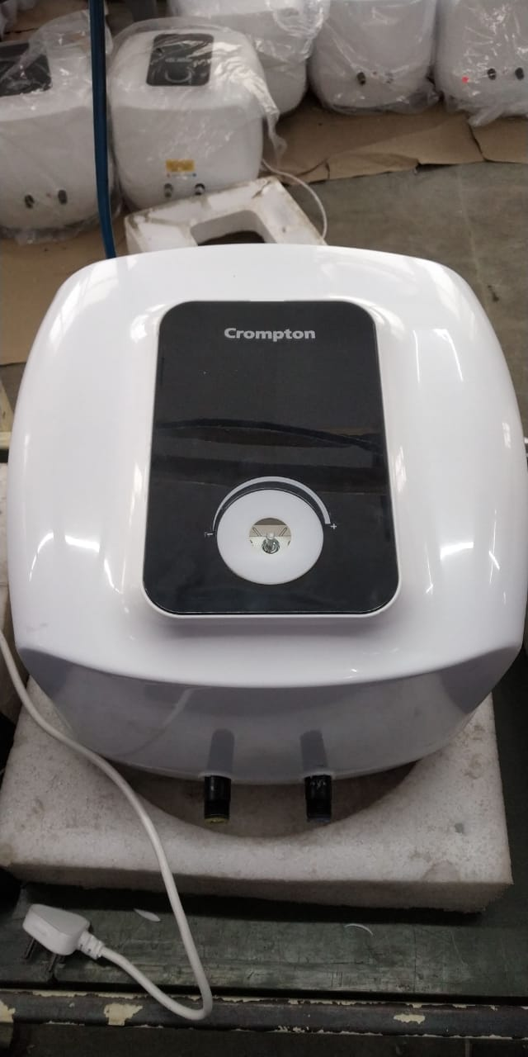
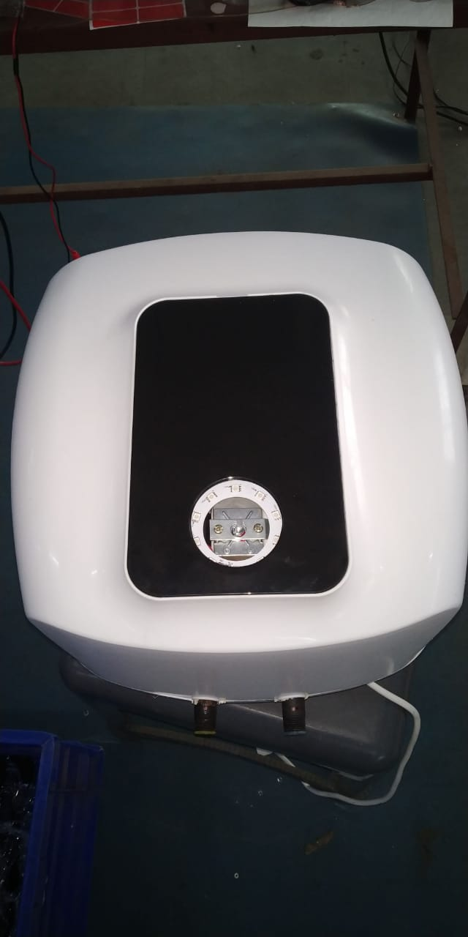
DECO PLATE और डिफ्यूजर को उठायें और स्क्रेच आदि के लिए चेक करें। |  |  | DECO PLATE और डिफ्यूजर में फ्लैश नहीं होनी चाहिए। बोटम कवर में स्क्रेच नहीं होना चाहिए। कोई डिफेक्ट नहीं होना चाहिए।
DECO PLATE और डिफ्यूजर फिटमेंट करें। |  |  | डिफ्यूजर को DECO PLATE में तथा डेको प्लेट को बॉडी में सही तरीके से लगायें ताकि DECO PLATE या बॉडी खराब न हो।
GAUGE/ TOOL/ MACHINE SETTING/ INSTRUCTIONS | 5S |  | SAFETY INSTRUCTION
 |  |  | USE
1- स्क्रू ड्राईवर | 1-कार्यस्थल साफ सुथरा रखें।
2- नुमेटिक प्रेशर मशीन और 6 न. कि प्रेशर गोटी | 2- कार्यस्थल पर आवश्यक सामान ही रखें।
 | 3-टूल, गेज आदि को निर्धारित स्थान पर रखें।
3-रिजेक्शन के लिए लाल बीन का इस्तमाल करें। | 4-टूल, गेज आदि सामान को गैंगवे पर ना रखें।
Note :-(1)- समझ न आने या किसी भी परेशानी में सुपरवाइजर से संपर्क करें।
(२)- रिवर्क करने के लिए सुपरवाइजर से निर्देश लें।
PREPARED BY APPROVED BY

TOP COVER ASSMLY
 | ONKAR ENGINE & GENERATOR (P) LIMITED |  |  | Doc No: OM/WI/09
 | WORK INSTRUCTION |  |  | Rev No. /Date: 00/24.08.19
 | Department: Water Heater | Process Name-Bottom Cover PUF Hole driliing & Paste Plain tape to Top Cover |  | Process No: 90 & 100
OPERATING PROCEDURE | PHOTO |  | SAFETY INSTRUCTION
TOP कवर और बोटम कवर में स्क्रेच आदि के लिए चेक करें। | 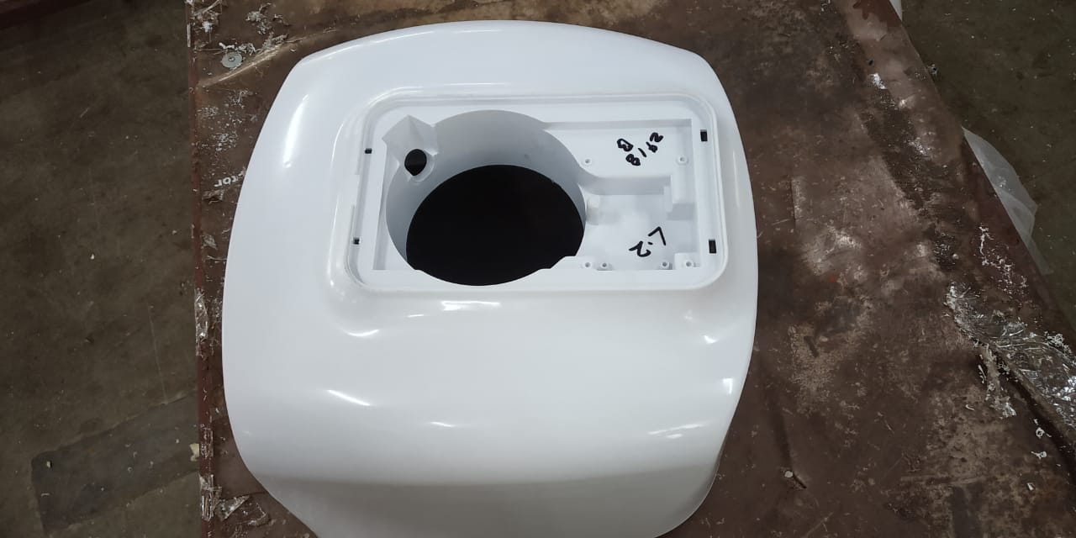 |  | टॉप कवर और बोटम कवर में फ्लैश नहीं होनी चाहिए। टॉप कवर में स्क्रेच तथा फ्लशेस नहीं होना चाहिए। कोई डिफेक्ट नहीं होना चाहिए।
बोटम कवर में 1¼" का ड्रिल करे,TOP कवर फिटमेंट करें। | 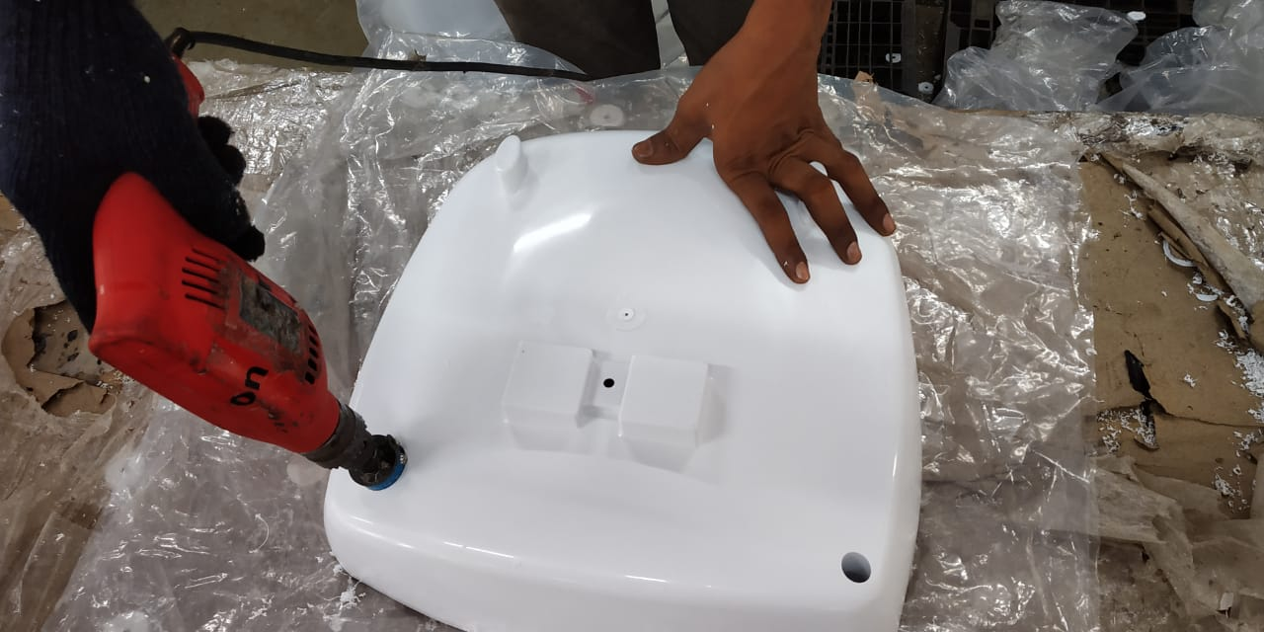 | 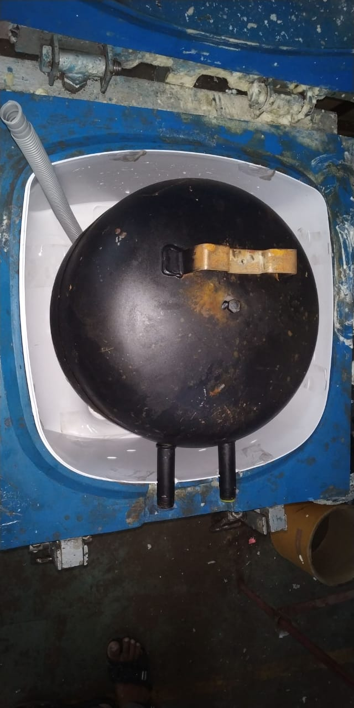 | बोटम कवर में 1¼" का ड्रिल करे ,टॉप कवर में होज़ पाइप लगाए तथा टॉप कवर को Tank में सही तरीके से लगायें ताकि टॉप कवर खराब न हो।
GAUGE/ TOOL/ MACHINE SETTING/ INSTRUCTIONS | 5S |  | SAFETY INSTRUCTION
 |  |  | USE
1-ड्रिल मशीन 2-रिजेक्शन के लिए लाल बीन का इस्तमाल करें। | 1-कार्यस्थल साफ सुथरा रखें।
 | 2- कार्यस्थल पर आवश्यक सामान ही रखें।
 | 3-टूल, गेज आदि को निर्धारित स्थान पर रखें।
 | 4-टूल, गेज आदि सामान को गैंगवे पर ना रखें।
Note :-(1)- समझ न आने या किसी भी परेशानी में सुपरवाइजर से संपर्क करें।
(२)- रिवर्क करने के लिए सुपरवाइजर से निर्देश लें।
PREPARED BY APPROVED BY

70-Glasswool with tank
 | ONKAR ENGINE & GENERATOR (P) LIMITED |  |  | Doc No: OM/WI/09
 | WORK INSTRUCTION |  |  | Rev No. /Date: 00/24.08.19
 | Department: Water Heater | Process Name-GLASS WOOL WITH TANK |  | Process No:110
OPERATING PROCEDURE | PHOTO |  | CRITICAL TO PROCESS - SEQUENCE
गिलासवूल को टैंक पर लगाए । |  | 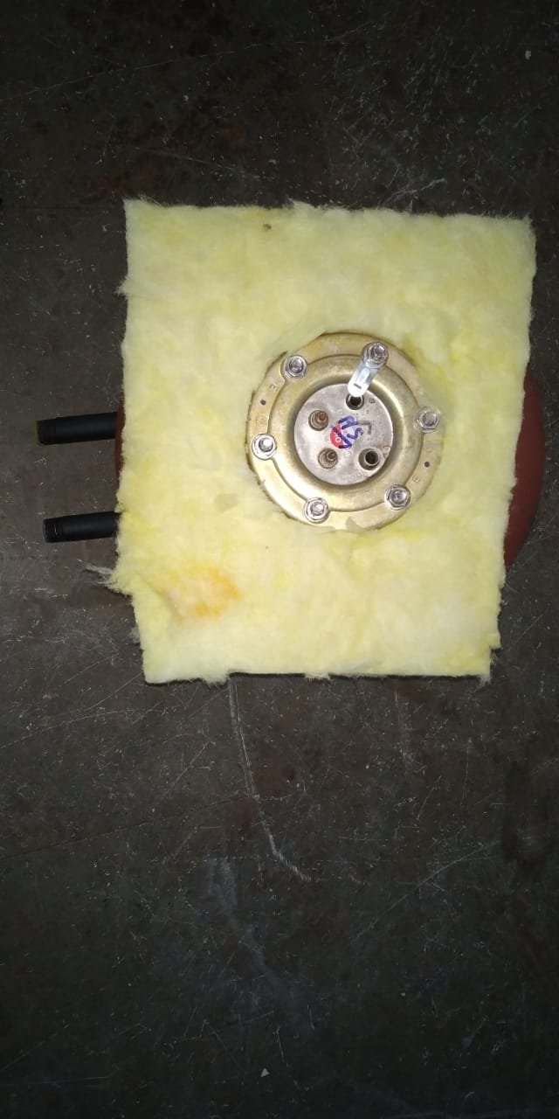 | गिलासवूल को मॉडल अनुसार काटें और टैंक के उपरी भाग पर लगाए ताकि पफ डालते समय पफ टैंक से बाहर न आ पाए ।

GAUGE/ TOOL/ MACHINE SETTING/ INSTRUCTIONS | 5S |  | SAFETY INSTRUCTION
 |  |  | USE
1-रिजेक्शन के लिए लाल बीन का इस्तमाल करें। | 1-कार्यस्थल साफ सुथरा रखें।
 | 2- कार्यस्थल पर आवश्यक सामान ही रखें।
 | 3-टूल, गेज आदि को निर्धारित स्थान पर रखें।
 | 4-टूल, गेज आदि सामान को गैंगवे पर ना रखें।
Note :-(1)- समझ न आने या किसी भी परेशानी में सुपरवाइजर से संपर्क करें।
(२)- रिवर्क करने के लिए सुपरवाइजर से निर्देश लें।
PREPARED BY APPROVED BY

20-element fitting with MG rod
 | ONKAR ENGINE & GENERATOR (P) LIMITED |  |  | Doc No: OM/WI/09
 | WORK INSTRUCTION |  |  | Rev No. /Date: 00/24.08.19
 | Department: Water Heater | Process Name-Element Fitting with MG Rod |  | Process No:50
OPERATING PROCEDURE | PHOTO |  | CRITICAL TO PROCESS - SEQUENCE
MG रोड को एलेमेन्ट में लगायें। | 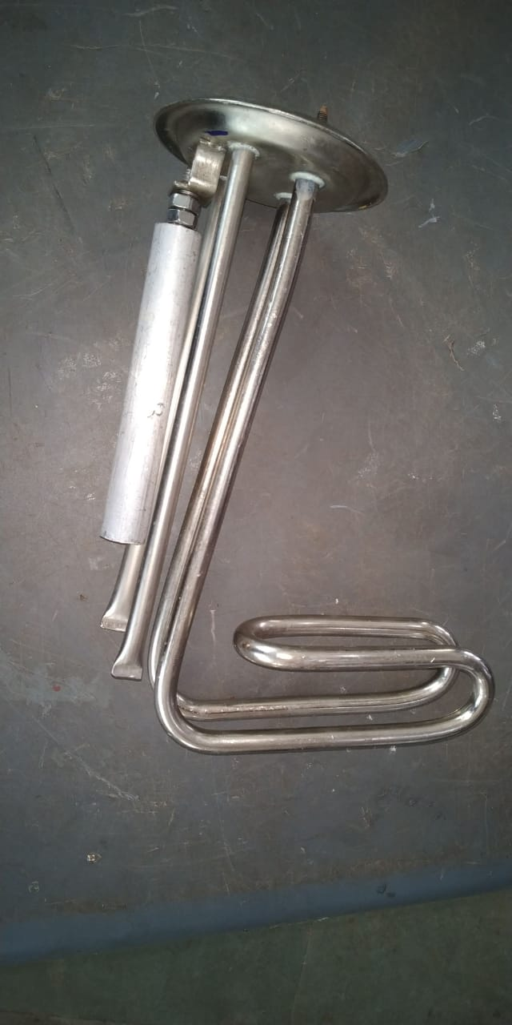 | 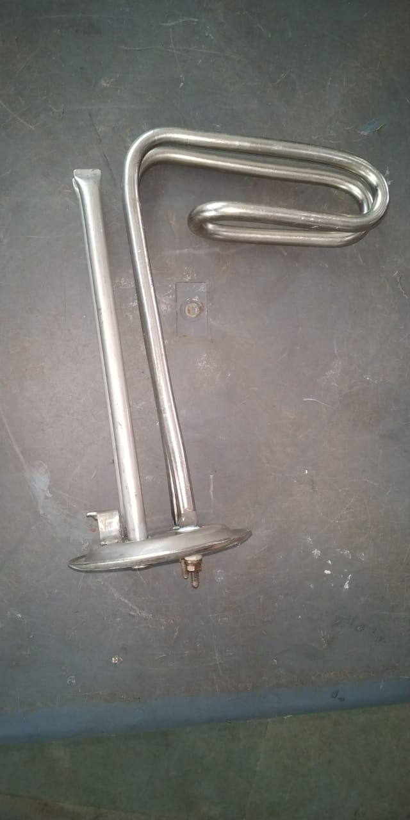 | एलेमेन्ट में 120mm कि MG रोड को लगायें और 11 no. कि चाबी से पूरी तरह से टाइट कर दें। फिर आगे के प्रोसेस के लिए बढ़ाएं।
एलिमेंट को फिट करें। |  |  | बिना MG रोड हुआ एलिमेंट सिलिंडर में न फिट करे ।
GAUGE/ TOOL/ MACHINE SETTING/ INSTRUCTIONS | 5S |  | SAFETY INSTRUCTION
 |  |  | USE
1- स्क्रू ड्राईवर,11 no. की चाबी | 1-कार्यस्थल साफ सुथरा रखें।
2- नुमेटिक प्रेशर मशीन और 9/10 न. कि प्रेशर गोटी | 2- कार्यस्थल पर आवश्यक सामान ही रखें।
 | 3-टूल, गेज आदि को निर्धारित स्थान पर रखें।
3-रिजेक्शन के लिए लाल बीन का इस्तमाल करें। | 4-टूल, गेज आदि सामान को गैंगवे पर ना रखें।
Note :-(1)- समझ न आने या किसी भी परेशानी में सुपरवाइजर से संपर्क करें।
(२)- रिवर्क करने के लिए सुपरवाइजर से निर्देश लें।
PREPARED BY APPROVED BY

PUF
 | ONKAR ENGINE & GENERATOR (P) LIMITED |  |  | Doc No: OM/WI/09
 | WORK INSTRUCTION |  |  | Rev No. /Date: 00/24.08.19
 | Department: Water Heater | Process Name -PUF Moulding & PUF Cleaning |  | Process No: 110 & 120.
OPERATING PROCEDURE | PHOTO |  | CRITICAL TO PROCESS - SEQUENCE
सुनिश्चित करे- 1-PUF CHEMICAL 2-TEMPRATURE | 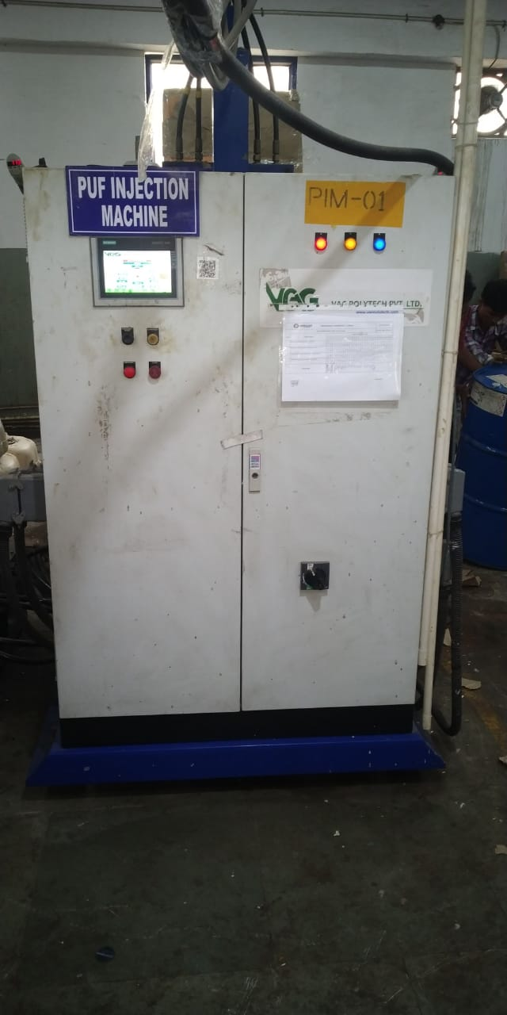 | 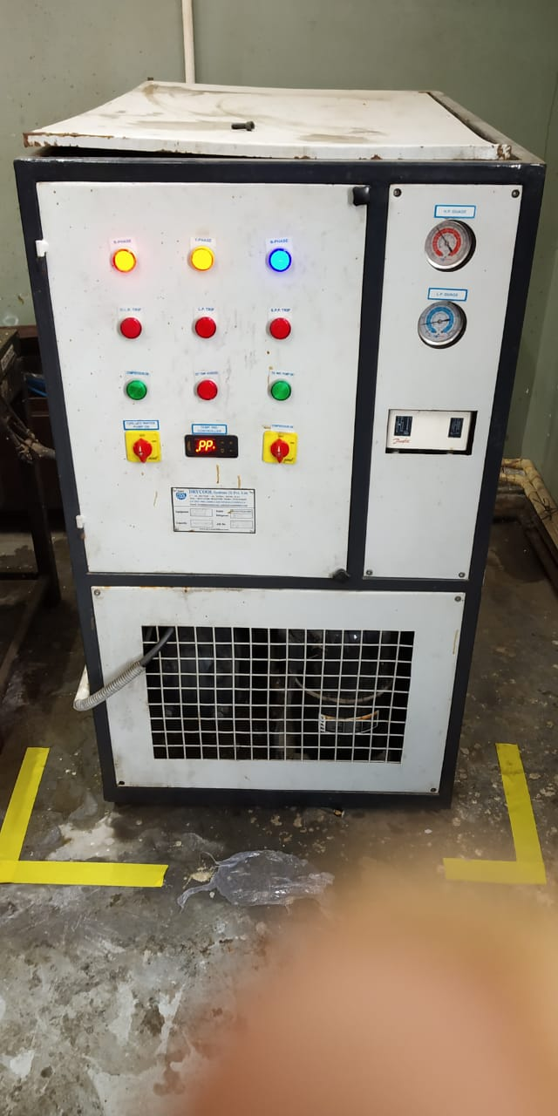 | सर्वप्रथम पफ करने से पहले जाँच ले- 1-Chemical - ISO & POLY. 2-Chemical temprature - 23 to 26 degree. 3-Program or Machine की सेटिंग सेट करें I 4- केमिकल का टेंप्रेचर मेनटेन करने के लिए चिल्लर को ऑन करे I
 | 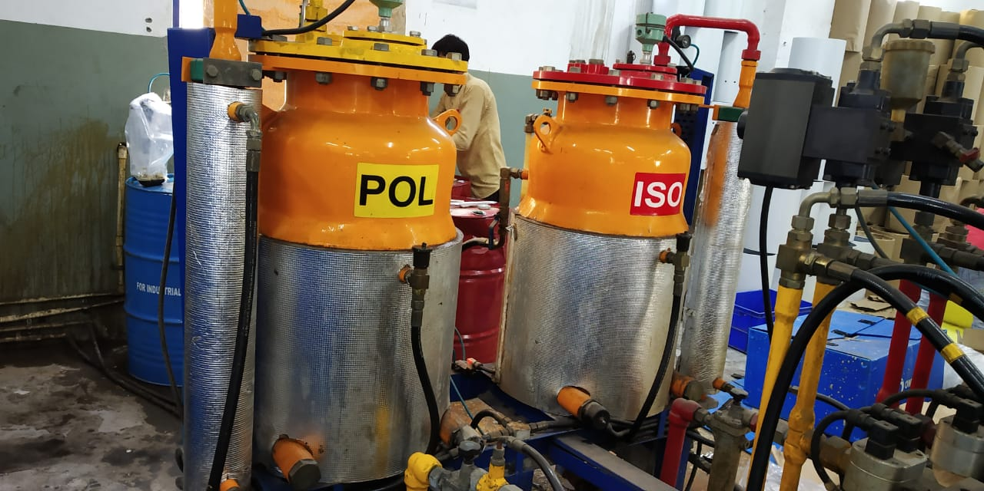 | 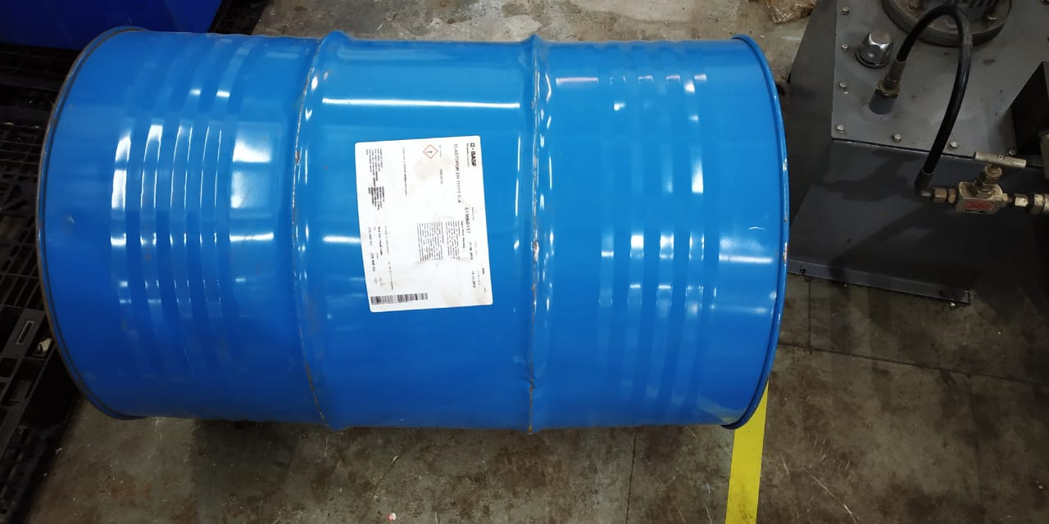 | 1- ISO & POLY barrel को लोड करने से पहले बेरेल को १० मीटर तक रोल करे जिससे केमिकल का मिक्स अप सहीं से हो जाए I
 | 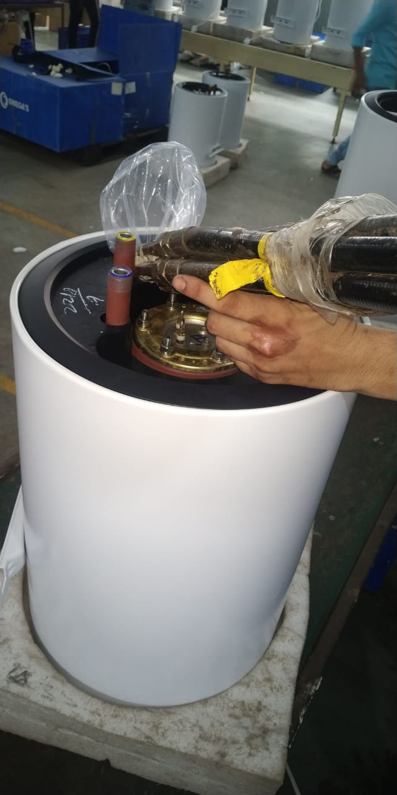 | 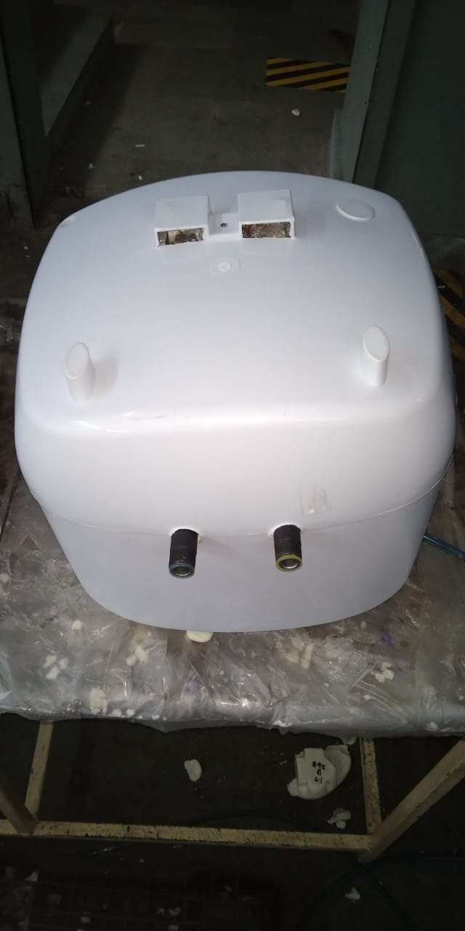 | PUF करने से पहले जाँच ले की उसमे सभी पार्ट्स सही रूप से लगे हों I PUF करे और उसके बाद पॅफ की सही से सफाई करे I
GAUGE/ TOOL/ MACHINE SETTING/ INSTRUCTIONS | 5S |  | SAFETY INSTRUCTION
 |  |  | USE
3-रिजेक्शन के लिए लाल बीन का इस्तमाल करें। | 1-कार्यस्थल साफ सुथरा रखें।
 | 2- कार्यस्थल पर आवश्यक सामान ही रखें।
 | 3-टूल, गेज आदि को निर्धारित स्थान पर रखें।
 | 4-टूल, गेज आदि सामान को गैंगवे पर ना रखें।
Note :-(1)- समझ न आने या किसी भी परेशानी में सुपरवाइजर से संपर्क करें।
(२)- रिवर्क करने के लिए सुपरवाइजर से निर्देश लें।
PREPARED BY APPROVED BY

Sheet1
 | ONKAR ENGINE & GENERATOR (P) LIMITED |  |  | Doc No: OM/WI/09 A
 | WORK INSTRUCTION |  |  | Rev No. /Date: 00/24.08.19
 | Department: Water Heater | Process Name- GAP CHECKING & CLEANING |  | Process No: 100 A
OPERATING PROCEDURE | PHOTO |  | SAFETY INSTRUCTION
टॉप कवर और बोटम कवर में स्क्रेच आदि के लिए चेक करें। | 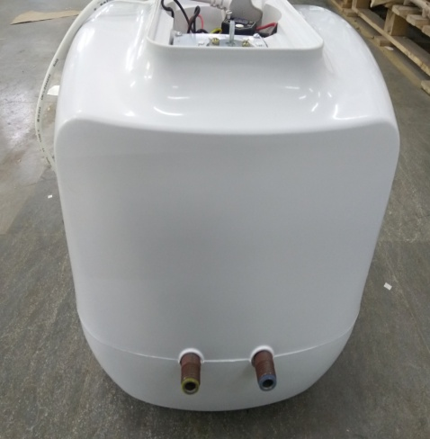 |  | टॉप कवर और बोटम कवर में फ्लैश नहीं होनी चाहिए। टॉप कवर में स्क्रेच तथा फ्लशेस नहीं होना चाहिए। कोई डिफेक्ट नहीं होना चाहिए।
टॉप कवर और बॉटम कवर की असेंबली में गैप और पफ चेक करे। | 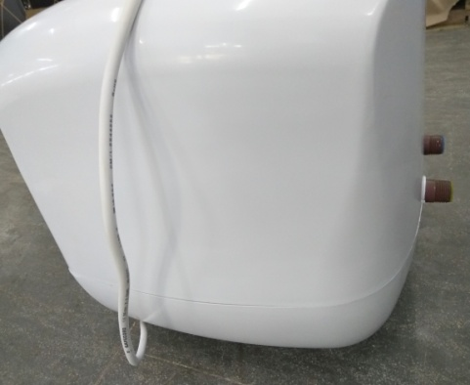 |  | पफ क्लीनिंग करते समय ध्यान रहे कि टॉप और बॉटम कवर कि असेंबली में गैप और पफ न हो यदि गैप हो तो उसको अलग रख दे और पफ हो तो उसको शाफ करे।
GAUGE/ TOOL/ MACHINE SETTING/ INSTRUCTIONS | 5S |  | SAFETY INSTRUCTION
 |  |  | USE
1-रिजेक्शन के लिए लाल बीन का इस्तमाल करें। | 1-कार्यस्थल साफ सुथरा रखें।
 | 2- कार्यस्थल पर आवश्यक सामान ही रखें।
 | 3-टूल, गेज आदि को निर्धारित स्थान पर रखें।
 | 4-टूल, गेज आदि सामान को गैंगवे पर ना रखें।
Note :-(1)- समझ न आने या किसी भी परेशानी में सुपरवाइजर से संपर्क करें।
(२)- रिवर्क करने के लिए सुपरवाइजर से निर्देश लें।
PREPARED BY APPROVED BY

Sheet3
 | ONKAR ENGINE & GENERATOR (P) LIMITED |  |  | Doc No: OM/WI/09 A
 | WORK INSTRUCTION |  |  | Rev No. /Date: 00/24.08.19
 | Department: Water Heater | Process Name- GAP CHECKING & CLEANING |  | Process No: 100 A
OPERATING PROCEDURE | ACCEPTABLE | NOT ACCEPTABLE | SAFETY INSTRUCTION
TOP कवर और बोटम कवर में स्क्रेच आदि के लिए चेक करें। |  |  | टॉप कवर और बोटम कवर में फ्लैश नहीं होनी चाहिए। टॉप कवर में स्क्रेच तथा फ्लशेस नहीं होना चाहिए। कोई डिफेक्ट नहीं होना चाहिए।
टॉप कवर और बॉटम कवर की असेंबली में गैप और पफ चेक करे। |  |  | पफ क्लीनिंग करते समय ध्यान रहे कि टॉप और बॉटम कवर कि असेंबली में गैप और पफ न हो यदि गैप हो तो उसको अलग रख दे और पफ हो तो उसको शाफ करे।
PREPARED BY APPROVED BY

